上料部分
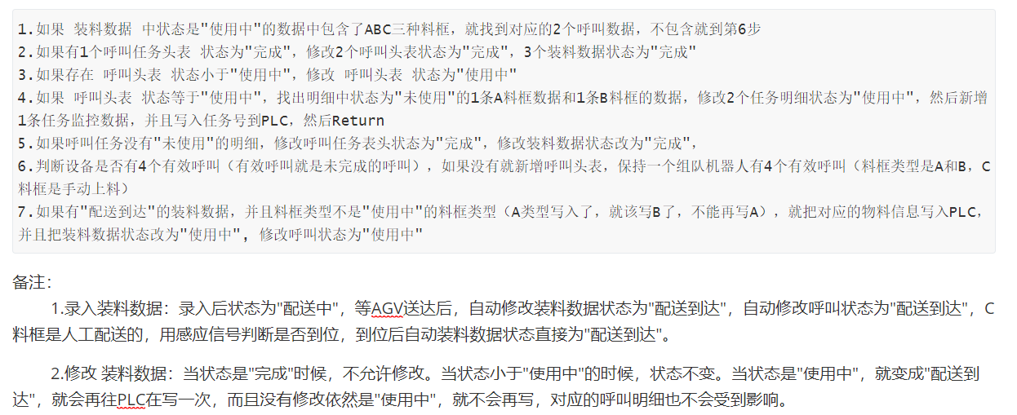
上料部分

序号 | 名称 | 工作具体 | 待确认 或沟通 | 复杂度 <红，黄，绿> | 节点 | 开始节点 | 备注
1 | PLC信号交互， 数据写入 | 给焊接PLC写入料框数据；可维护， 写入焊接PLC时间段，规则； 以及写入异常处理等； 如往焊接PLC写入数据异常，做如何处理？？？；
2 | AGV配送， 以及料框回收等 | 根据焊接PLC给出信号判断； 如在焊接PLC给出焊完信号过后，由于物料等未备齐等原因如何处理；
3
4
5
6
7
8
9

上料内部处理逻辑

